Actividad RE
Centro de Bachillerato Tecnológico industrial y de servicios No. 153
Integrantes: | Amaro Tlalpa Ivan Fuentes Capilla Francisco Peréz Moctezuma Jonathan Yael
Grupo: 5AMP

Fecha | Actividad realizada | Experiencia significativa | Retos enfrentados | Emociones predominantes | Estrategia de autorregulación | Aprendizaje y reflexión | Propuestas de mejora | Evidencia fotogràfica
24 de Noviembre del 2025 | Recolección de algunos objetos de plásticos vistos como basura ya sean vasos, bolsas y cucharas | Concienciación sobre la cantidad de residuos plásticos presentasen el entorno, su impacto visual y ambiental. | La dispersión de los residuos en áreas de difícil acceso, la falta de colaboración de algunas personas y la dificultad para clasificar los diferentes tipos de plásticos. | Frustración al ver la cantidad de basura, satisfacción al limpiar el área y esperanza al contribuir a un ambiente mas limpio. | Mantener la motivación recordando el impacto positivo de la acción, trabajar en equipos para cubrir mas terreno y enfocarse en los resultados a corto plazo. | La importancia de educar a la comunidad sobre el manejo adecuado de los residuos . | Implementar campañas de limpieza mas frecuentes y fomentar la participación ciudadana. | 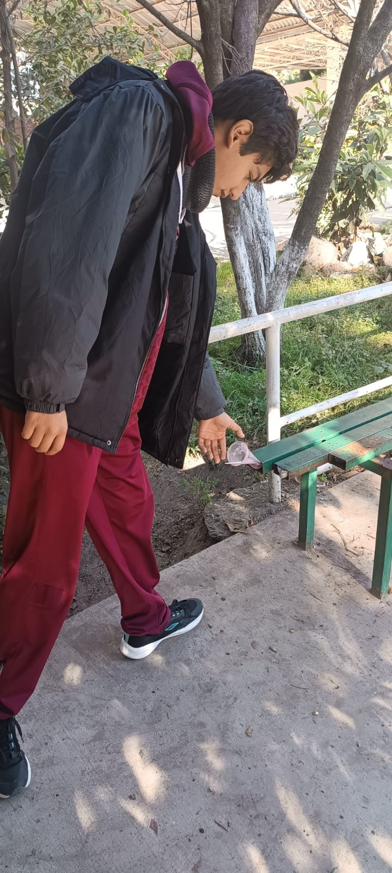
21 de Noviembre del 2025 | Prediseño de programas para campañas de Reciclaje PAEC | Toma de conciencia sobre volumen de residuos generados, colaboración entre empresa, trabajadores y recicladores, impacto positivo en la sostenibilidad del proyecto. | Coordinación logística para recolección y clasificación de RCD, cambio de mentalidad en trabajadores para fomentar reciclaje, cumplimiento de normativas ambientales y PAEC | Motivación e inicial por potencial de mejora ambiental, Frustración ante obstáculo burocráticos o falta de colaboración, satisfacción al ver resultados tangibles. | Planificación detallada con metas y cronograma, comunicación transparente entre involucrados, flexibilidad para adaptarse a cambios, reconocimiento de logros parciales y esfuerzo colectivo. | Identificación de mejores prácticas en gestión de residuos de construcción análisis de aciertos | Implementar incentivos económicos para la participación y colocar organizaciones ambientales | 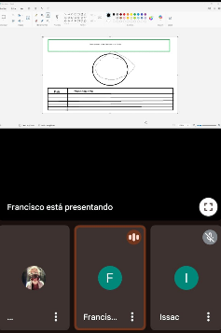
25 de Noviembre de 2025 | Registro cantidad de materiales reciclables encontrados en la basura total | Descubrir cuanto potencial de reciclaje se pierde, identificar los materiales más comunes, y visualizar el impacto ambiental de no reciclar. | Clasificación precisa de materiales, medición exacta de cantidades, y adaptación a la variabilidad en la composición de la basura. | Sorpresa por la cantidad de reciclables, preocupación por el impacto ambiental, y motivación para promover el reciclaje. | Establecer un proceso sistemático de registro, usar métodos confiable y analizar los datos para tomar decisiones. | Conocer que materiales predominan en la basura, evaluar su potencial de reciclable y diseñar estrategias para reducir residuos. | Implementar campañas de sensibilización, fortalecer programas de reciclaje y mejorar la infraestructura de recolección | 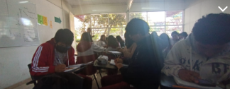
16 de Noviembre de 2025 | Recolección de basura en las zonas rurales para mejorar el medio ambiente | Observación del impacto visual de la basura, conexión con la salud del ecosistema, y transformación positiva del entorno tras la limpieza. | Dificultad de acceso a zonas remotas, movilización y coordinación de voluntarios, logística compleja de recolección y transporte de residuos. | Preocupación por el daño ambiental, esperanza al ver la posibilidad de mejora y satisfacción al contribuir a un ambiente más limpio. | Planificación detallada, organización de tareas, comunicación constante y adaptación a las condiciones . | Identificación de las principales fuentes de basura, comprensión del impacto ambiental en suelo y agua, y búsqueda de soluciones sostenibles. | Implementar educación ambiental, establecer infraestructuras de recolección, ofrecer incentivos y fomentar la colaboración comunitaria. | 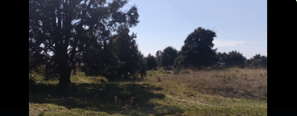
27 de Noviembre del 2025 | Tratar de mantener la separación de objetos Reciclables de manera que queden en orden | Crear un sistema eficiente para clasificar materiales, agilizar el proceso de reciclaje, y contribuir a la calidad de los materiales. | Encontrar suficiente espacio para almacenar materiales separados, dedicar tiempo a la clasificación y el mantenimiento del orden, y mantener la disciplina a largo plazo. | Satisfacción al ver un sistema bien organizado, frustración por la falta de espacio o tiempo, y orgullo al contribuir a un proceso eficiente. | Planificar un sistema de apartado, establecer una rutina, y usar recordatorios visuales. | Conocer los tipos de materiales, identificar mejores practicas, y comprender el impacto del orden. | Utilizar contenedores específicos, etiquetar claramente, y educar a la comunidad. | 